Key
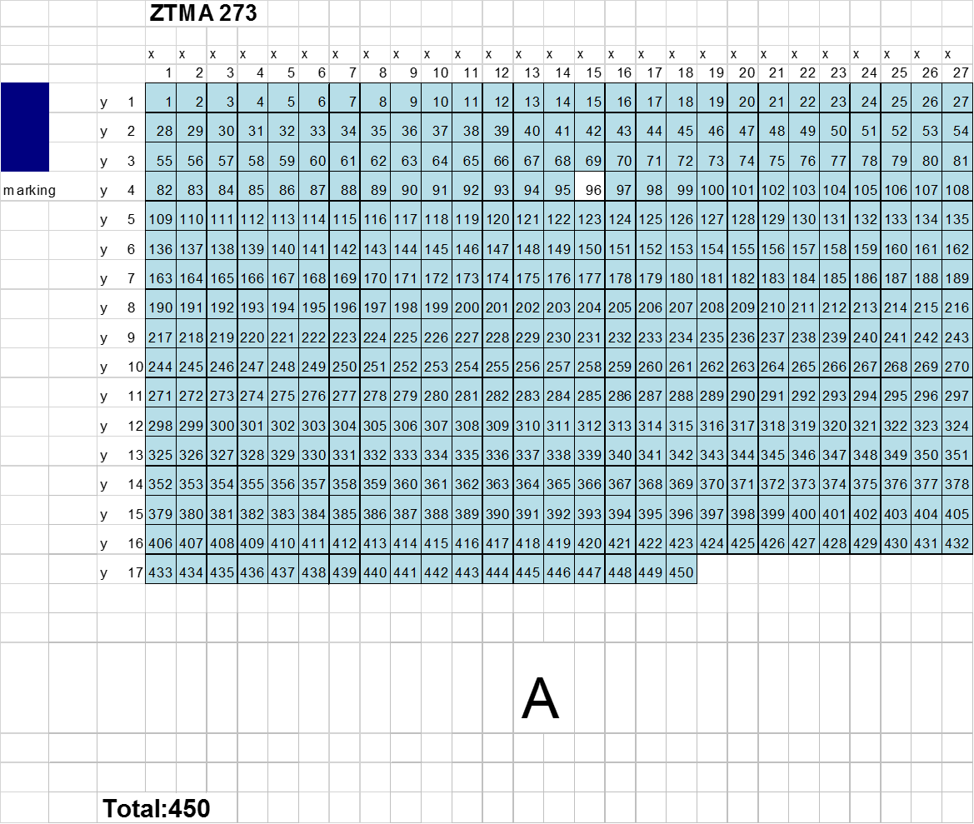
CNTRL | Non CNS-tumor control
HGG | Supratentorial HGG / Astrocytoma
HG | HG Neuroepithelial Tumor Cerebellum
N+ | Normal tissue but slightly higher cellularity
M | Minimal higher cellularity
B | Blurry staining
CB | Cerebellum
NA in Scoring | Empty spots / tissue lost
NA in Treatment | Information not available
T | Tumor
N | Normal
P | Positive staining

Antibodies which did not work | H3K27me3
 | Nestin
 | CD47

Antibodies which could not be analysed properly | PD1
 | PERK
 | CD4
 | CD20
 | GFAP
 | VGFR2
 | CD45

